Ejercicio
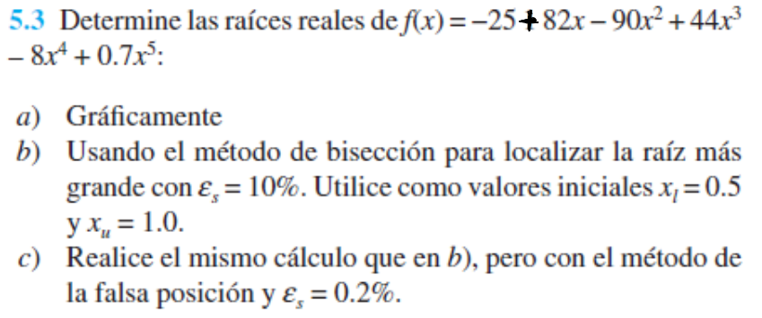

GRAFICO
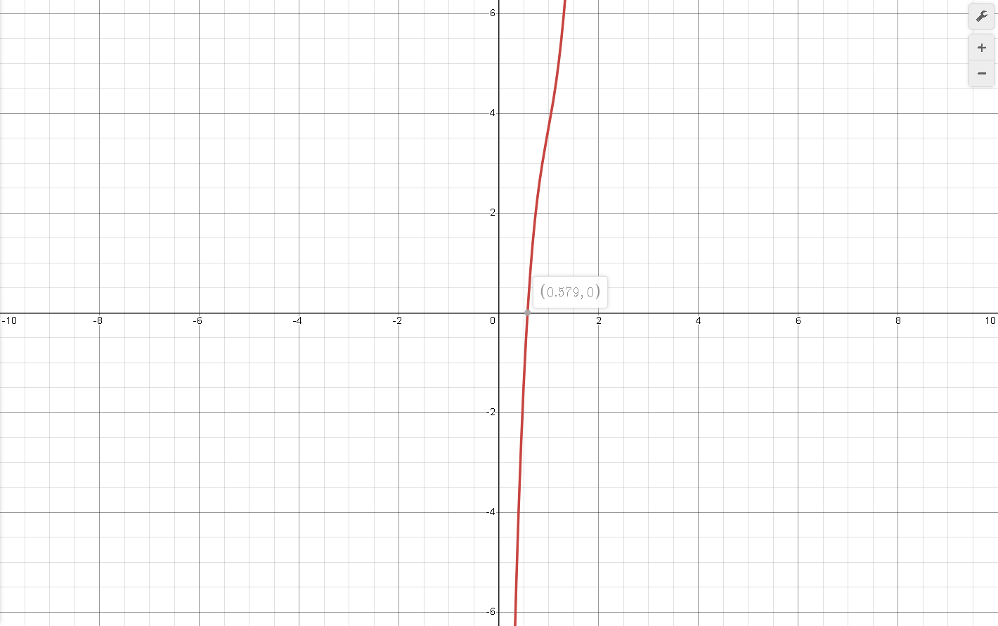

FALSA POSICION
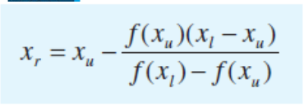
iteracion | xl | xr | xu | f(xl) | f(xr) | f(xu) | Ea | Es | valor verdadero
1 | 0.5 | -4.1852745926 | 1 | 48.521875 | -8473.9259613 | 53.7 |  | 822.84535279 | 0.579
2 | 0.5 | 0.47332476391 | -4.1852745926 | 48.521875 | 47.930298134 | -8473.9259613 | 984.22895056 | 18.251336113
3 | 0.47332476391 | 0.4471229542 | -4.1852745926 | 47.930298134 | 47.297233832 | -8473.9259613 | 5.8600904872 | 22.776691848
4 | 0.4471229542 | 0.42141073133 | -4.1852745926 | 47.297233832 | 46.622686531 | -8473.9259613 | 6.1014637182 | 27.217490272
5 | 0.42141073133 | 0.39620389845 | -4.1852745926 | 46.622686531 | 45.907025553 | -8473.9259613 | 6.3620860315 | 31.571001996
6 | 0.39620389845 | 0.3715177279 | -4.1852745926 | 45.907025553 | 45.150983225 | -8473.9259613 | 6.6446817191 | 35.83458931
7 | 0.3715177279 | 0.34736679524 | -4.1852745926 | 45.150983225 | 44.355648172 | -8473.9259613 | 6.9525737614 | 40.005734847
8 | 0.34736679524 | 0.32376482292 | -4.1852745926 | 44.355648172 | 43.522453712 | -8473.9259613 | 7.2898507314 | 44.08206858
9 | 0.32376482292 | 0.30072453554 | -4.1852745926 | 43.522453712 | 42.653161406 | -8473.9259613 | 7.6615921415 | 48.061392825
10 | 0.30072453554 | 0.27825752829 | -4.1852745926 | 42.653161406 | 41.749839998 | -8473.9259613 | 8.0741776822 | 51.941704958
11 | 0.27825752829 | 0.25637415036 | -4.1852745926 | 41.749839998 | 40.81484005 | -8473.9259613 | 8.5357193373 | 55.721217554
12 | 0.25637415036 | 0.23508340444 | -4.1852745926 | 40.81484005 | 39.850764762 | -8473.9259613 | 9.0566775541 | 59.398375744
13 | 0.23508340444 | 0.21439286341 | -4.1852745926 | 39.850764762 | 38.860437527 | -8473.9259613 | 9.6507601536 | 62.971871605
14 | 0.21439286341 | 0.19430860494 | -4.1852745926 | 38.860437527 | 37.846866887 | -8473.9259613 | 10.336268162 | 66.440655451
15 | 0.19430860494 | 0.17483516437 | -4.1852745926 | 37.846866887 | 36.813209591 | -8473.9259613 | 11.138171568 | 69.803943977
16 | 0.17483516437 | 0.15597550587 | -4.1852745926 | 36.813209591 | 35.762732525 | -8473.9259613 | 12.091423196 | 73.061225238
17 | 0.15597550587 | 0.13773101166 | -4.1852745926 | 35.762732525 | 34.698774273 | -8473.9259613 | 13.246467872 | 76.212260507
18 | 0.13773101166 | 0.12010148864 | -4.1852745926 | 34.698774273 | 33.624707053 | -8473.9259613 | 14.678854708 | 79.257083136
19 | 0.12010148864 | 0.10308519158 | -4.1852745926 | 33.624707053 | 32.543899751 | -8473.9259613 | 16.50702376 | 82.195994546
20 | 0.10308519158 | 0.086678861667 | -4.1852745926 | 32.543899751 | 31.459682701 | -8473.9259613 | 18.927717318 | 85.02955757
21 | 0.086678861667 | 0.070877779175 | -4.1852745926 | 31.459682701 | 30.375314782 | -8473.9259613 | 22.293422107 | 87.758587362
22 | 0.070877779175 | 0.055675828556 | -4.1852745926 | 30.375314782 | 29.293953324 | -8473.9259613 | 27.304399438 | 90.384140146
23 | 0.055675828556 | 0.041065574448 | -4.1852745926 | 29.293953324 | 28.218627207 | -8473.9259613 | 35.577863708 | 92.907500095
24 | 0.041065574448 | 0.027038346802 | -4.1852745926 | 28.218627207 | 27.152213422 | -8473.9259613 | 51.879013717 | 95.330164628
25 | 0.027038346802 | 0.013584333372 | -4.1852745926 | 27.152213422 | 26.097417292 | -8473.9259613 | 99.040660011 | 97.653828433
26 | 0.013584333372 | 0.0006926778244 | -4.1852745926 | 26.097417292 | 25.056756414 | -8473.9259613 | 1861.1329962 | 99.880366524
27 | 0.0006926778244 | -0.01164841825 | -4.1852745926 | 25.056756414 | 24.032548305 | -8473.9259613 | 105.94653978 | 102.01181662
28 | -0.01164841825 | -0.023451591039 | -4.1852745926 | 24.032548305 | 23.026901664 | -8473.9259613 | 50.329944648 | 104.05036115
29 | -0.023451591039 | -0.03473020945 | -4.1852745926 | 23.026901664 | 22.04171107 | -8473.9259613 | 32.474950742 | 105.99830906
30 | -0.03473020945 | -0.045498270677 | -4.1852745926 | 22.04171107 | 21.078654881 | -8473.9259613 | 23.666968143 | 107.85807784
31 | -0.045498270677 | -0.055770297629 | -4.1852745926 | 21.078654881 | 20.139196067 | -8473.9259613 | 18.418454605 | 109.63217576
32 | -0.055770297629 | -0.065561239318 | -4.1852745926 | 20.139196067 | 19.224585664 | -8473.9259613 | 14.934039977 | 111.32318468
33 | -0.065561239318 | -0.074886375124 | -4.1852745926 | 19.224585664 | 18.335868509 | -8473.9259613 | 12.452379743 | 112.93374354
34 | -0.074886375124 | -0.083761223708 | -4.1852745926 | 18.335868509 | 17.473890935 | -8473.9259613 | 10.595414192 | 114.46653259
35 | -0.083761223708 | -0.092201457183 | -4.1852745926 | 17.473890935 | 16.639310069 | -8473.9259613 | 9.1541215642 | 115.92425858
36 | -0.092201457183 | -0.100222821 | -4.1852745926 | 16.639310069 | 15.83260442 | -8473.9259613 | 8.0035302691 | 117.30964093
37 | -0.100222821 | -0.10784105987 | -4.1852745926 | 15.83260442 | 15.054085429 | -8473.9259613 | 7.0643212176 | 118.62539894
38 | -0.10784105987 | -0.11507184995 | -4.1852745926 | 15.054085429 | 14.30390971 | -8473.9259613 | 6.283717595 | 119.87424006
39 | -0.11507184995 | -0.12193073731 | -4.1852745926 | 14.30390971 | 13.582091696 | -8473.9259613 | 5.625232412 | 121.05884928
40 | -0.12193073731 | -0.1284330827 | -4.1852745926 | 13.582091696 | 12.888516473 | -8473.9259613 | 5.0628274667 | 122.18187957
41 | -0.1284330827 | -0.13459401254 | -4.1852745926 | 12.888516473 | 12.222952578 | -8473.9259613 | 4.5774174731 | 123.24594344
42 | -0.13459401254 | -0.14042837595 | -4.1852745926 | 12.222952578 | 11.585064599 | -8473.9259613 | 4.1546897925 | 124.25360552
43 | -0.14042837595 | -0.14595070743 | -4.1852745926 | 11.585064599 | 10.974425418 | -8473.9259613 | 3.7836962789 | 125.20737607
44 | -0.14595070743 | -0.15117519525 | -4.1852745926 | 10.974425418 | 10.390527981 | -8473.9259613 | 3.4559160387 | 126.10970557
45 | -0.15117519525 | -0.15611565483 | -4.1852745926 | 10.390527981 | 9.832796503 | -8473.9259613 | 3.1646150952 | 126.96298011
46 | -0.15611565483 | -0.16078550708 | -4.1852745926 | 9.832796503 | 9.3005970269 | -8473.9259613 | 2.9043987445 | 127.76951763
47 | -0.16078550708 | -0.16519776119 | -4.1852745926 | 9.3005970269 | 8.7932473024 | -8473.9259613 | 2.6708921934 | 128.53156497
48 | -0.16519776119 | -0.16936500153 | -4.1852745926 | 8.7932473024 | 8.3100259387 | -8473.9259613 | 2.4605085531 | 129.2512956
49 | -0.16936500153 | -0.17329937838 | -4.1852745926 | 8.3100259387 | 7.8501808262 | -8473.9259613 | 2.2702775293 | 129.93080801

